Sheet1
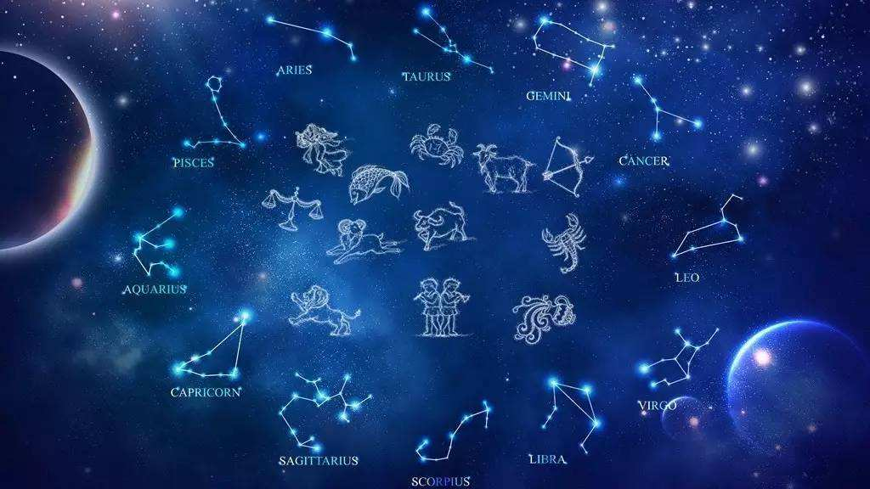
序号 | 卡牌等级 | 等级上限 | 晋升所需材料 |  |  | （套）需求
1 | 无 | 100 | 无 | 无 | 无
2 | 1阶 | 150 | 月白石 | 月白纱 | 月白羽 | 3
3 | 2阶 | 200 | 石青石 | 石青纱 | 石青羽 | 9
4 | 3阶 | 250 | 黛蓝石 | 黛蓝纱 | 黛蓝羽 | 27
5 | 4阶 | 300 | 紫棠石 | 紫棠纱 | 紫棠羽 | 108
6 | 5阶 | 350 | 琥珀石 | 琥珀纱 | 琥珀羽 | 540
7 | 6阶 | 400 | 赤朱石 | 赤朱纱 | 赤朱羽 | 3240

突破材料道具需求 18个 |  |  |  |  |  |  | 颜色参考
 |  | 宝石的样式，周围有星星点点的光 |  |  |  |  | http://www.colostar.cn/845.html

 |  | 薄纱的样式，体现出轻盈如墨水般

 |  | 羽以蝴蝶的翅膀为概念

星级 | 成功率 |  | 星级 | 经验
1 | 100% |  | 1 | 200
2 | 50% |  | 2 | 400
3 | 33% |  | 3 | 600
4 | 25% |  | 4 | 800
5 | 20% |  | 5 | 1000
6 | 17% |  | 6 | 1200
 |  |  | 7 | 1400

道具图标需求 7个

1.星·碎片 | 描述 |  |  |  | 2.星·才华 | 描述
 | 类似碎片的样式，里面是星星点点的元素 |  |  |  |  | 使用才华属性代表色，有星星的元素
 | 效果 |  |  |  |  | 质感类似钻石，周围是同色光芒
 | 用于升级星图，提升星运值 |  |  |  |  | 效果
 |  |  |  |  |  | 用于升级才华星图，提升星运值

 |  |  |  |  |  | 同类型道具
 |  |  |  |  |  | 3.星·聪慧 | 用于升级聪慧星图，提升星运值
 |  |  |  |  |  | 4.星·魅力 | 用于升级魅力星图，提升星运值
 |  |  |  |  |  | 5.星·威严 | 用于升级威严星图，提升星运值
 |  |  |  |  |  | 6.彩色星耀 | 使用后可随机打开属性星图道具
7.碎片星瓶 | 描述
 | 一个瓶子装着发光的碎片
 | 效果
 | 使用后获取星·碎片 50个

星图设计参考

